event
 |  |  |  |  | 积分规划
id | 事件类型 | 对应参数 |  |  |  | 楼层 | 杀怪 | 积分事件 | 积分翻倍buff
1 | 1 |  |  |  | 获得 | 615 | 600 | 300 | 200
2
3 | 13 |  |  |  |  | 开箱子 | 贿赂 | 积分事件
 |  |  |  |  | 减少

 | 出monster
 | 出box
 | buff
 | 跳层
 | 岔路
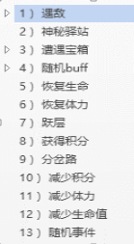
 |  | Towermonsterid
 |  | 神秘商店id
 |  | 宝箱id | 攻血 | 掉落id
 |  | buffid
 |  | 恢复生命值（百分比）
 |  | 恢复体力值（百分比）
 |  | 跳多少层
 |  | 积分数
 |  | 预览层数
 |  | 积分数
 |  | 减少体力值（百分比）
 |  | 减少生命值（百分比）
 |  | 事件id+权重；事件id2+权重2

 | Towerbox | 掉落 | 攻 | 血
 |  | 10001 |  | 0
 |  | 直接读content

